古城第二層boss技能動作
施法者
輕點空中的動作
施法者
骨架與動作名稱 | Avatar | 開圖動作名稱 | 攻擊狀態說明(技能描述) | 建議 | 技能演出故事 | 技能給我方或敵方效果 | 有無詠唱 蓄力或運功 | HIT數 | 動作示意圖 | 武器 | 動作長度(預估)
古城第二層boss 技能1 |  |  | 攻擊簡述：左手伸手點空中，停住，生成一顆能量球逐漸變大，收手以後能量球分裂成數個流星狀子彈緩慢飛向周圍不同敵人 後手：正常回到戰鬥待機即可。 範圍： 是否位移：無位移 | 動作是沒有關係，但特效可能要想一下表現方式，目前架構沒辦法作彈道的技能。 看要不要改能量球分裂後飛向方向空中 然後再做一個的新特效是能量球從空中往下砸 | 集氣以後分裂攻擊多個敵人 |  | 無 |  |  |  | 5S
古城第二層boss 技能2 |  |  | 攻擊簡述：從左到右揮舞一下法杖，射出三顆火球，再從右到左揮回來，發射三顆火球 後手：正常回到戰鬥待機即可。 範圍： 是否位移：無位移 | 可以開射出一個火球就好 再使用行為樹使用三個角度發射 這樣技能範圍才會比較準 然後最好標註火球要飛很快 | 簡單的魔法攻擊 | 1.燃燒命中的人 | 無 |  |  |  | 3S
雙脚離地浮空的動作的動作
古城第二層boss 技能3 |  |  | 攻擊簡述：身體漂浮起來很小的距離，被特效吞沒到消失，出現在周圍某個區域 後手：漂浮的身體落地 範圍： 是否位移：是 | 目前美術好像沒辦法放大縮小模型 所以想要實現消失的話， 輕微漂浮至空中>快速拉至高空或是地底持續0.5秒>快速拉至地上漂浮落地 | 法師型怪物脫離被包圍的位置尋找輸出空間的技能 | 1.自己消失一小段時間又出現 | 無 | 無 |  |  | 2S
施法者
法杖在身前旋轉的動作
自轉的動作（其實沒有動作）
古城第二層boss 技能4 |  |  | 攻擊簡述：身體漂浮起來很小的距離，一隻手伸出手臂，肘部微微彎曲，然後張開手掌，法杖在手掌前面越轉越快，身體緩慢朝有玩家的方向自轉，當法杖旋轉到最快的時候，用力伸直手臂，法杖一邊旋轉一邊發射超粗光綫，此時身體依然在緩慢自轉 後手：法杖越轉越慢，最後不轉了拿在手中，身體從漂浮回歸站在地上 範圍： 是否位移：無位移 | 目前沒辦法在動作期間移動或是轉向，不然就是要開新功能 | 蓄力以後爆發的大範圍攻擊 | 無 | 有 |  |  |  | 10S
施法者
施法者
身體前傾漂移的動作，但是更快速一些
召喚光劍，握住，橫掃
古城第二層boss 技能5 |  |  | 攻擊簡述：左手側平舉，手掌朝前張開，召喚一把光劍握住，身體前傾往前漂移一段距離的同時從左到右橫掃，然後，再身體前傾往前漂移一段距離的同時從右到左橫掃 後手：漂浮的身體落地，左手下垂，光劍消失 範圍： 是否位移：是，共兩段 | 要注意跟美術說 實際位移是技能效果設定，美術只需要作出前傾漂浮有律動的上下就好了 然後動作要分成兩個(一個技能不能設定多個位移) | 法師型怪物一邊近戰攻擊周圍敵人一邊突破包圍的技能 | 1.自己位移兩段 2.擊退被擊中的敵人 | 無 | 2 |  |  | 3S
施法者
法杖向前舉的動作
古城第二層boss 技能6 |  |  | 攻擊簡述：法杖向前擧，停住，召喚幾隻NPC 後手：正常回到戰鬥待機即可。 範圍： 是否位移：無位移 | Ok | 簡單的施法動作 |  | 無 |  | 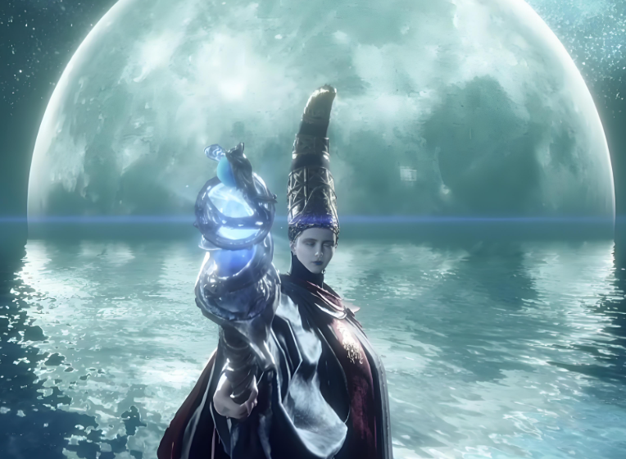 |  | 4S

預計使用這些動作的怪物
關鍵詞：艾爾登法環滿月女王
開圖人物 | 說明 | 人物示意圖 | 資質 | 武器說明 | 武器示意圖 | Avatar | Combine(一整組) | Face(臉型) | Hair(髮型) | Expression(表情) | Body(身體) | Weapon(武器)
古城第二層boss | 普通的法師形象，右手拿法杖。技能多是召喚流星或者發射光束之類的閃亮類型。會出現在銀白色調的場景中 | 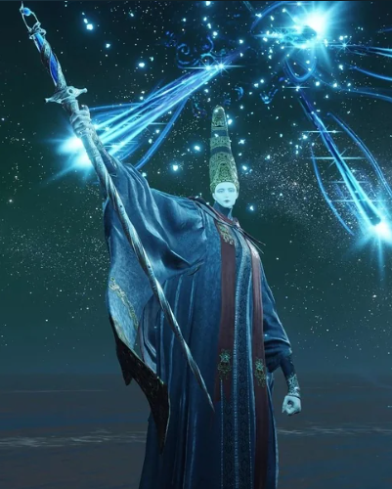 | 世界王 | 法杖 | 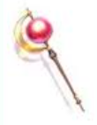 |  | 要一整組 | X | X | X | X | X

